Uji 11 Mei 2023
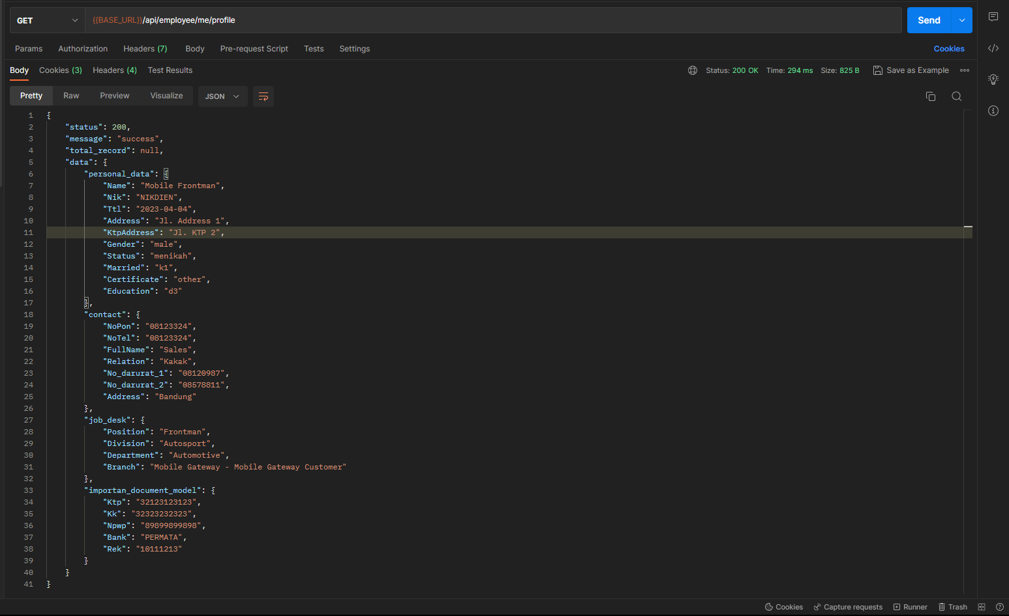
No. | Fitur |  | Temuan | RCA | Attachment
1 | Profil Karyawan:
 | a. | Data Diri | (1). Alamat Domisili: belum menamilkan data yang diambil dari field "address_char" di model "hr.employee". (2). Alamat KTP: belum menampilkan data yang diambil dari field "address_ktp" di model "hr.employee". (3). NIK-DIEN: Terdapat kesalahan pengambilan data NIK-DIEN. Kondisi saat ini data diambil dari field "Identification_id", kondisi yg diharapkan data diambil dari field "nik_dien" di model "hr.employee". (4). Tempat Tanggal Lahir: belum menampilkan data yang diambil dari field "place_of_birth" dan "birthday" di model "hr.employee". (5). Status: belum menampilkan data yang diambil dari field "marital_id" di model "hr.employee". (6). Status Perkawinan: belum menampilkan data yang diambil dari field "marital_pph_id" di model "hr.employee". (7). Status Pendidikan: belum menampilkan data yang diambil dari field "certificate_level" di model "hr.employee". | DONE BE, tinggal penyesuaian di FE Mobile
 | b. | Nomor Dokumen Penting | -
2 | Attendance:
 | a. | Check-In | (1). Belum dilakukan proses check-in, tetapi pada dashboard mobile apps tertulis bahwa user sudah checkout. Tetapi setelah di periksa ke Odoo, data check-out user tersebut tidak ada. (2). Saat menggunakan user lain, pada dashboard awal muncul pesan error "Error: 500" sehingga proses check-in maupun check-out tidak bisa dilakukan. | (1). kalau data di odoo nya user telah checkin maka user tidak bisa check in lagi. (2). sebelum login, pastikan employee yang login memiliki relasi yang sama dengan table res.users dan res.partners beserta dengan company_id yang sama. employee juga harus sudah ada cabang terlebih dahulu sebelum akan login.
 | b. | Check-Out | (1). Belum dilakukan proses check-out, tetapi pada dashboard mobile apps tertulis bahwa user sudah checkout. Tetapi setelah di periksa ke Odoo, data check-out user tersebut tidak ada. (2). Saat menggunakan user lain, pada dashboard awal muncul pesan error "Error: 500" sehingga proses check-in maupun check-out tidak bisa dilakukan. | (1). kalau data di odoo nya user telah checkin maka user tidak bisa check in lagi. (2). sebelum login, pastikan employee yang login memiliki relasi yang sama dengan table res.users dan res.partners beserta dengan company_id yang sama. employee juga harus sudah ada cabang terlebih dahulu sebelum akan login.
 | c. | History | Belum dapat di uji dengan proper karena belum bisa check-in dan check-out dengan baik | butuh penyesuaian yang banyak di sisi odoonya, karena saat ini table di odoo belum ter relasi
3 | OPB
 | a. | History | -
 | b. | Buat OPB | Data produk yang ditampilkan belum menyesuaikan data produk di Odoo yang terdaftar pada cabang user dengan product type "Storable" | Done BE
 | c. | Export Excel | Belum ada button "Export" | Ini dihide terlebih dahulu
4 | OPL
 | a. | History | -
 | b. | Buat OPL | Data produk yang ditampilkan belum menyesuaikan data produk di Odoo yang terdaftar pada cabang user dengan product type "Service" | Done BE
5. | Inventory
 | a. | Penerimaan | (1). Saat tombol "Terima" ditekan, muncul pesan "Successfully Update". Hanya saja status dari transaksi di mobile apps tetap berada di "Ready" tapi status Odoo sudah "Done" dengan data "Quantity" yang tidak sesuai, (3). Data yang ada di mobile apps, hanya data dari aktivitas transaksi "Receipt Order" sedangkan data dari aktivitas "Internal Transfer" tidak ada. | Done
 | b. | Stock Opname | -
 | c. | Permintaan | Transaksi sudah berhasil dibuat di mobile apps dan sudah terkirim ke Odoo hanya saja data permintaan di mobile apps tidak sesuai | harusnya sudah, hanya belum ke sort yang terbaru

UAT 28 Juli 2023
No. | Fitur | Temuan | Notes | Tanggal Testing | Images | Dev Status
1 | Attendance | 1. User: ABDUL LATIF sudah ambil foto tapi notifikasi jarak sudah sesuai tidak muncul. 2. User: DICKY ERWANSYAH sudah ambil foto & notifikasi jarak sudah sesuai muncul | Tidak bisa melakukan check in. | 2023-07-28 | 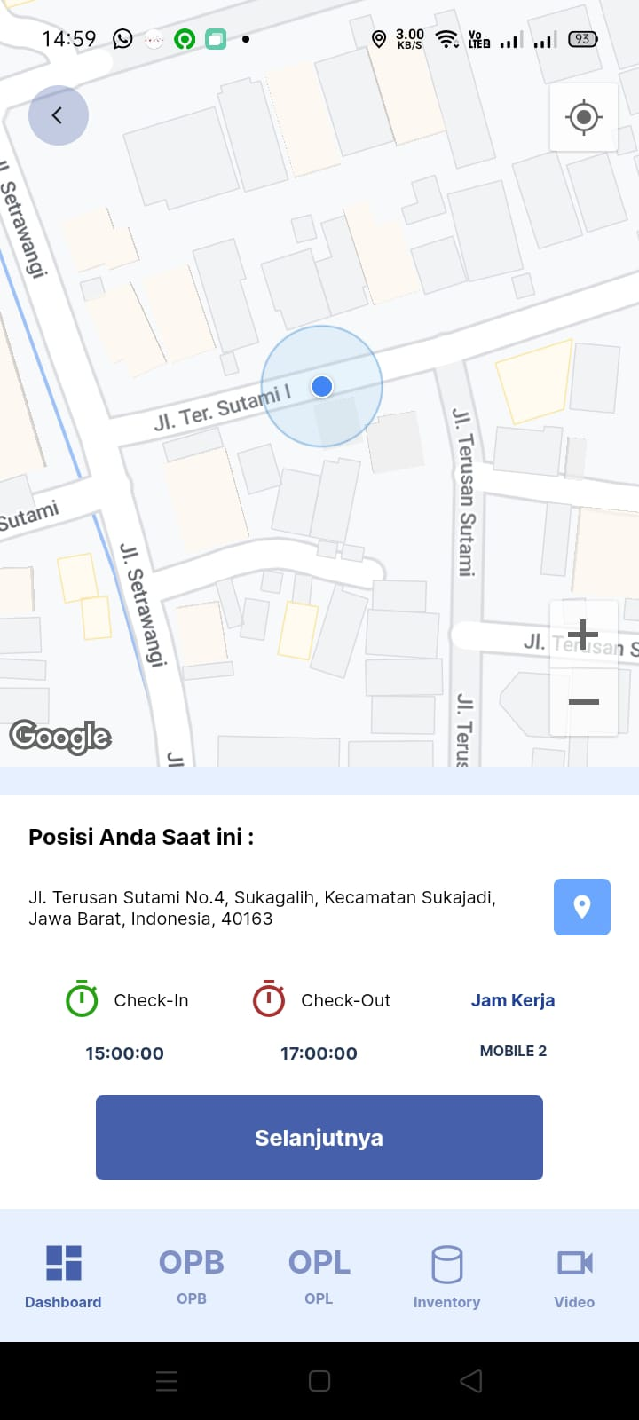 | done Check
2 | OPB & OPL | Muncul error saat pembuatan OPB & OPL setelah memilih tombol "Simpan" | Tidak bisa membuat transaksi OPB & OPL | 2023-07-28 | 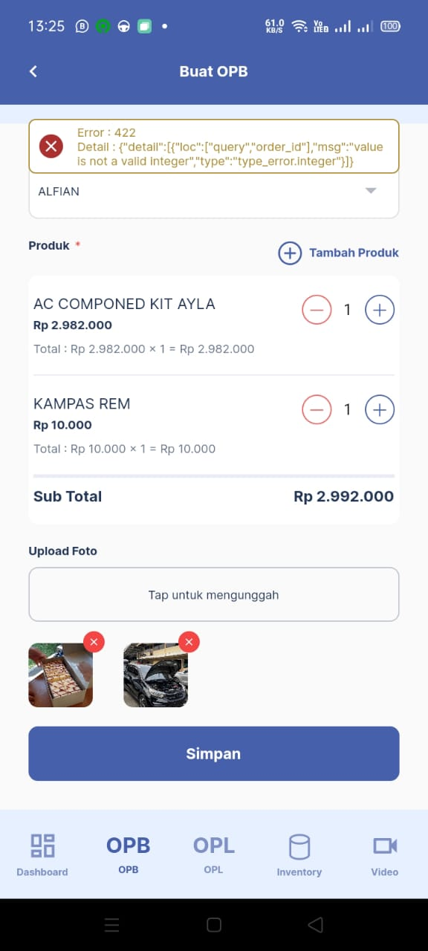 | done Check
3 | Inventory | List produk yang muncul pada user yang baru dibuat, contoh DICKY ERWANSYAH & YUDIANSYAH tidak sesuai (hanya muncul KAMPAS REM). | Tidak bisa membuat transaksi stock opname | 2023-07-28 | 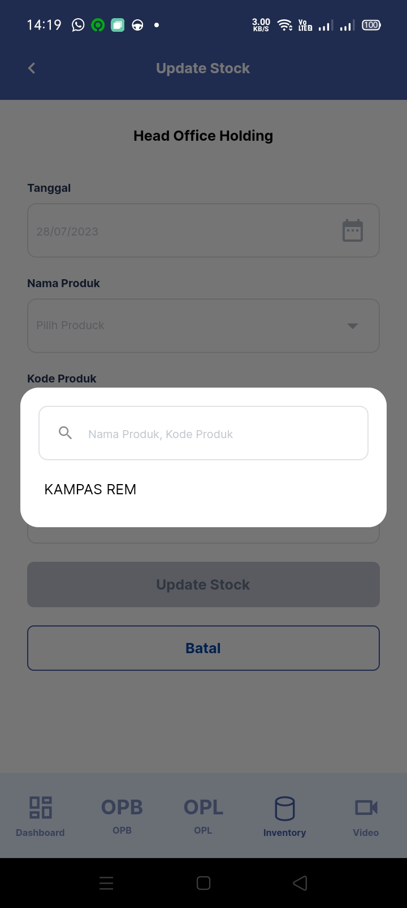 | done Check
4 | Video | 1. Terdapat file yang berwarna abu-abu di list paling bawah. 2. Dokumen perusahaan yang baru diupload tidak muncul di list paling atas. | Sub menu Dokumen Perusahaan dan sub menu video training | 2023-07-28 | 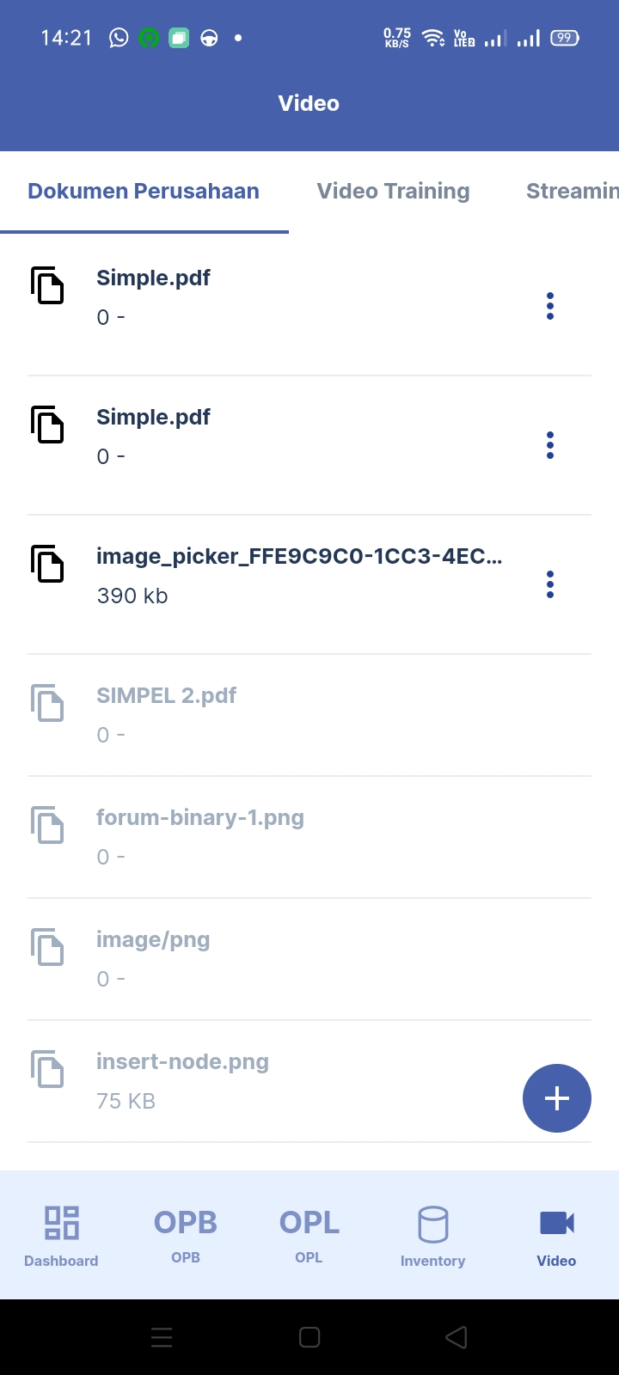 | done Check
5 | User | Setting user di Odoo wajib diisi Sales: User All Documents |  | 2023-07-28 |  | Done Check
 |  | digit di Nomor Dokumen& Nomor PKB digitnya ga usah dibatesin sesuai yg diinfokan di chat. Kalo yg skrg harus 6 digit

